画面詳細
プロジェクト名 |  |  | システム名 |  | 画面レイアウト設計書 |  |  |  |  |  |  | 作成者 |  | 作成日 |  | 更新者 |  | 更新日
体験型Java研修 |  |  | LMS学習管理システム |  | 試験結果一覧画面 |  |  |  |  |  |  | 臼井 |  | 2021-04-20 |  | 臼井 |  | 2021-06-03

 | 画面イメージ

 | 【講師権限】
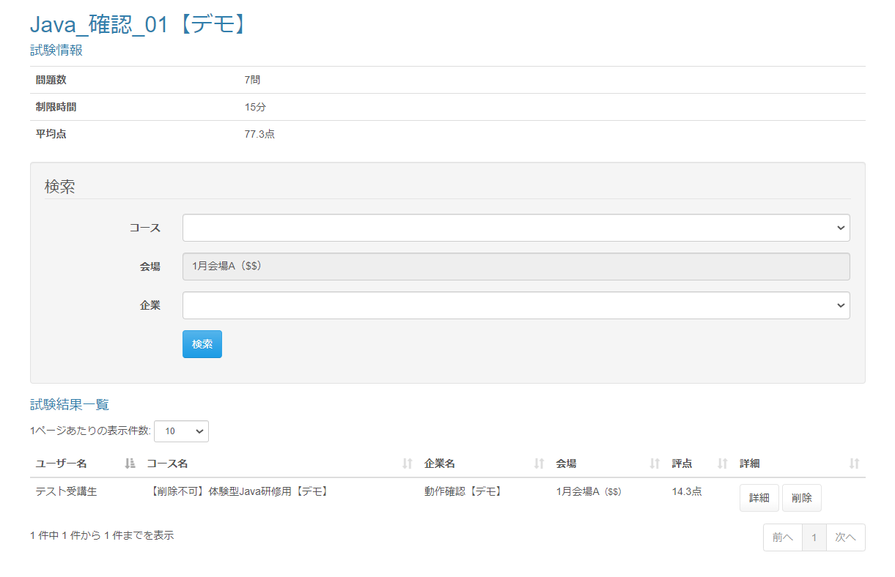

 | 画面表示項目
 | No | 項目名 |  | データ元 |  |  |  |  | 備考 |  |  |  |  |  |  |  | 権限ごとの 表示可否
 |  |  |  | テーブル名 |  |  | フィールド |  |  |  |  |  |  |  |  |  | 受 | 講 | 企 | 管 | 育
 | 1 | タイトル |  | m_exam |  |  | exam_name |  | 試験名をタイトルとして表示 |  |  |  |  |  |  |  | - | ○ | ○
 | 試験情報
 | 2 | 問題数 |  | - |  |  | - |  | 「〇問」 |  |  |  |  |  |  |  | - | ○ | ○
 | 3 | 制限時間 |  | m_exam |  |  | limit_time |  | 「〇分」 |  |  |  |  |  |  |  | - | ○ | ○
 | 4 | 平均点 |  | - |  |  | - |  | 「〇点」 小数点以下第一位 |  |  |  |  |  |  |  | - | ○ | ○
 | 検索
 | 6 | 『コース』セレクトボックス |  | m_course |  |  | course_name |  |  |  |  |  |  |  |  |  | - | ○ | ○
 | 7 | 『会場』セレクトボックス |  | m_place |  |  | place_name |  | ・非活性表示 ・「会場名(備考)」を表示 ※初期値に、ログインユーザーが所属する会場名を設定 ※備考がなければ「(備考)」は表示しない |  |  |  |  |  |  |  | - | ○ | ○
 | 8 | 『企業名』セレクトボックス |  | m_company |  |  | company_name |  |  |  |  |  |  |  |  |  | - | ○ | ○
 | 9 | 『検索』ボタン |  | - |  |  | - |  |  |  |  |  |  |  |  |  | - | ○ | ○
 | 試験結果一覧
 | 10 | 『1ページあたりの表示件数』 セレクトボックス |  | - |  |  | - |  | （※1） |  |  |  |  |  |  |  | - | ○ | ○
 | 11 | ユーザー名 |  | m_user |  |  | user_name |  |  |  |  |  |  |  |  |  | - | ○ | ○
 | 12 | コース名 |  | m_course |  |  | course_name |  |  |  |  |  |  |  |  |  | - | ○ | ○
 | 13 | 企業名 |  | m_company |  |  | company_name |  |  |  |  |  |  |  |  |  | - | ○ | ○
 | 14 | 会場 |  | m_place |  |  | place_name |  | 「会場名（備考）」を表示 ※備考がなければ「(備考)」は表示しない |  |  |  |  |  |  |  | - | ○ | ○
 | 15 |  |  | m_place |  |  | place_note |  |  |  |  |  |  |  |  |  | - | ○ | ○
 | 16 | 評点 |  | - |  |  | - |  | ・試験実施済：「X.X点」と表示 ※1回目の受験結果から取得 ・試験未実施：「未実施」と表示 |  |  |  |  |  |  |  | - | ○ | ○
 | 17 | 詳細 |  | - |  |  | - |  | 試験実施済：『詳細』ボタン、『削除』ボタンを表示 |  |  |  |  |  |  |  | - | ○ | ○
 | 18 | ページネーション |  | - |  |  | - |  | （※1） |  |  |  |  |  |  |  | - | ○ | ○
 | （※1） 一覧の共通的な処理は「画面レイアウト設計書_共通部品」にて定義

 | 入力パラメータ
 | No | 項目名 |  | 物理名 |  | コントロール |  | FORMクラスの入力チェック |  |  |  |  | 送信 方法 |  | 備考
 |  |  |  |  |  |  |  | 必須 | 桁数 | 最大値 | 最小値 | その他
 | 『検索』ボタン押下
 | 1 | コースID |  | courseId |  | セレクトボックス |  | - | - | - | - | - | POST
 | 2 | 企業ID |  | companyId |  | セレクトボックス |  | - | - | - | - | - | POST
 | 3 | 試験ID |  | examId |  | hidden |  | - | - | - | - | - | POST
 | 『詳細』ボタン押下
 | 4 | 試験・セクション紐付けID |  | examSectionId |  | hidden |  | - | - | - | - | - | POST
 | 5 | LMSユーザーID |  | lmsUserId |  | hidden |  | - | - | - | - | - | POST

